Dũng
Posts and Telecommunications Institute of Technology |  |  |  |  | Thiết kế |  | Tài liệu phát triển |  |  |  | Tên hệ thống |  |  | Mạng xã hội |  |  | Người tạo | NT.Dũng | Ngày tạo | 2023-03-10
 |  |  |  |  |  |  |  |  |  |  |  |  |  |  |  |  | Người cập nhật |  | Ngày cập nhật
 |  |  |  |  |  |  |  |  |  |  | Màn hình (ID) |  |  | Post |  | Màn hình (Tên) | Đăng bài
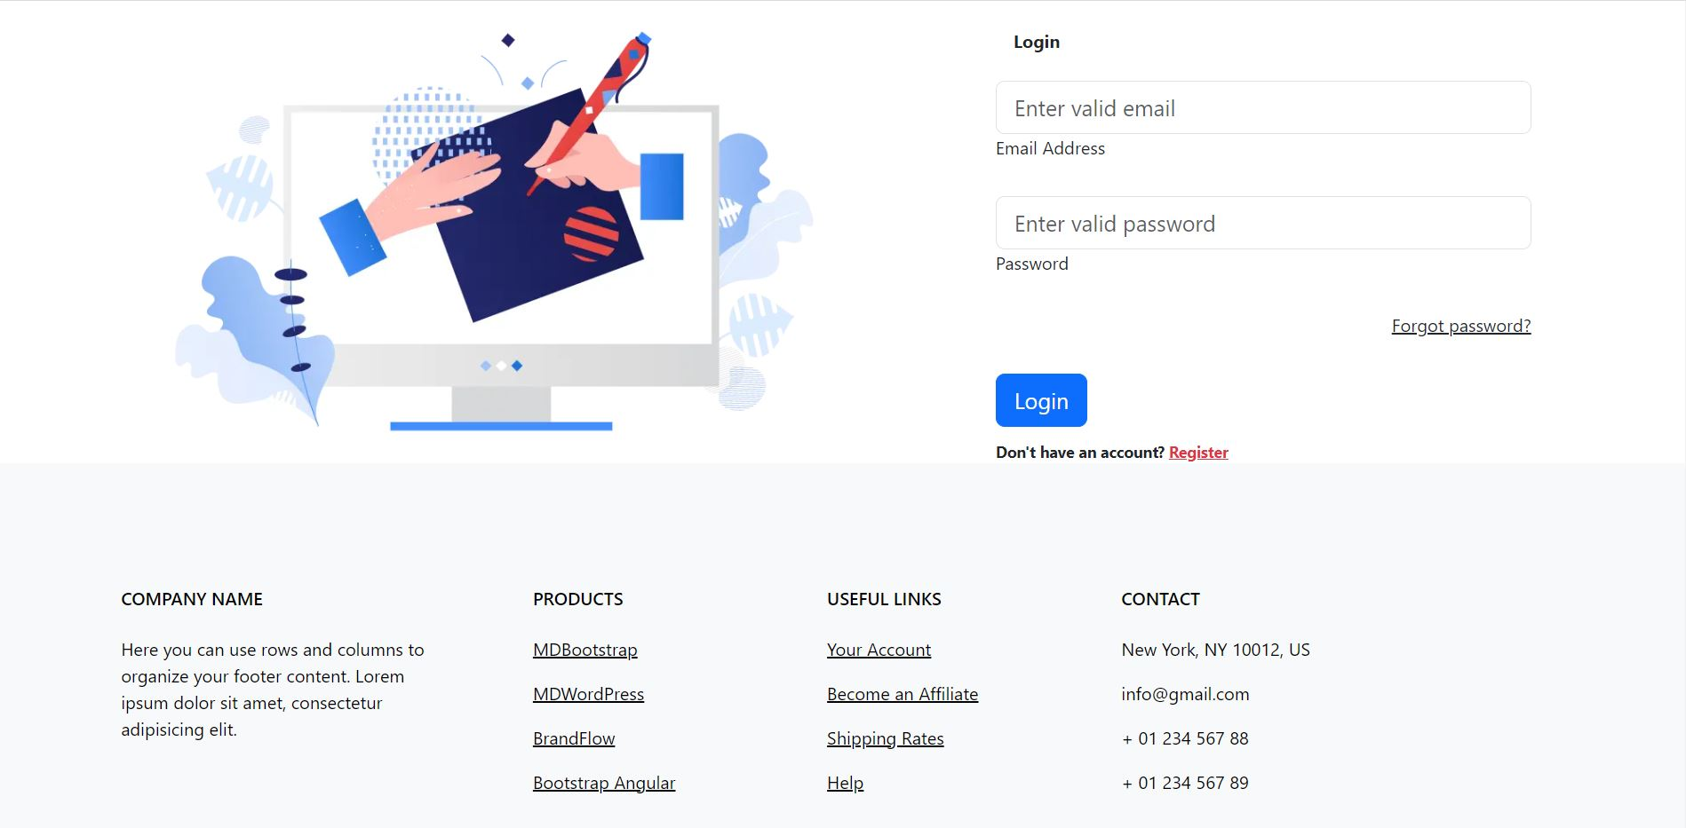 7. Giao diện

Posts and Telecommunications Institute of Technology |  |  |  |  | Thiết kế |  | Tài liệu phát triển |  |  |  | Tên hệ thống |  |  | Mạng xã hội |  |  | Người tạo | NT.Dũng | Ngày tạo | 2023-03-10
 |  |  |  |  |  |  |  |  |  |  |  |  |  |  |  |  | Người cập nhật |  | Ngày cập nhật
 |  |  |  |  |  |  |  |  |  |  | Màn hình (ID) |  |  | Post |  | Màn hình (Tên) | Đăng bài

 | 8. Danh sách hạng mục

 |  | [Vùng hiển thị cố định]
 |  | № | Tên hạng mục |  |  | Control |  |  | Nội dung hiển thị |  |  |  |  |  |  | Ý nghĩa
 |  | 1 | Đăng nhập |  |  | TextView |  |  | Login |  |  |  |  |  |  | Mô tả tiêu đề trang đăng nhập
 |  | 2 | Địa chỉ email hoặc số điện thoại |  |  | TextView |  |  | Mô tả vùng nhập email hoặc số điện thoại |  |  |  |  |  |  | Mô tả vùng nhập email hoặc số điện thoại
 |  | 3 | Mật khẩu |  |  | TextView |  |  | Password |  |  |  |  |  |  | Mô tả vùng nhập mật khẩu.
 |  | 4 | Quên mật khẩu |  |  | Link |  |  | ForgotPassword |  |  |  |  |  |  | Hiển thị vùng để chuyển sang trang quên mật khẩu
 |  | 5 | Đăng ký |  |  | Link |  |  | Register |  |  |  |  |  |  | Hiện thị nút post bài
 |  | 6 | Vùng footer |  |  | Form |  |  |  |  |  |  |  |  |  | Hiện thị các thông tin liên lạc

 |  | [Vùng nhập]
 |  | № | Tên hạng mục |  | Loại dữ liệu | Độ dài |  | Bắt buộc |  | I/O | Control |  | Format |  | Ghi chú
 |  | 1 | Email hoặc số điện thoại |  | Chuỗi chữ |  |  |  |  | In | EditText
 |  | 2 | Mật khẩu |  | Chuỗi chữ |  |  |  |  | In | EditText

 |  | [Vùng nút]
 |  | № | Tên hạng mục |  |  | Control |  |  |  |  |  | Ghi chú
 |  | 1 | Login |  |  | Button |  |  |  |  |  | Hiển thị nút đăng nhập

Posts and Telecommunications Institute of Technology |  |  |  |  | Thiết kế |  | Tài liệu phát triển |  |  |  | Tên hệ thống |  |  | Mạng xã hội |  |  | Người tạo | NT.Dũng | Ngày tạo | 2023-03-10
 |  |  |  |  |  |  |  |  |  |  |  |  |  |  |  |  | Người cập nhật |  | Ngày cập nhật
 |  |  |  |  |  |  |  |  |  |  | Màn hình (ID) |  |  | Post |  | Màn hình (Tên) | Đăng bài

 | 9. Khái quát chức năng
 |  | (1) Hiển thị ban đầu
 |  |  | 1. Hiển thị màn hình ở trạng thái ban đầu

 |  | (2) Nhập tài khoản
 |  |  | 1. Nhấn vào edittext "Enter valid email" để nhập địa chỉ email hoặc số điện thoại.
 |  |  | Hiển thị từng kí tự người dùng nhập vào.
 |  |  | 2. Nhấn vào edittext "Enter valid password" để nhập mật khẩu.
 |  |  | 3. Nhấn button login để đăng nhập
 |  |  |  | + Nếu bỏ trống bất kì 1 trường nào thì hệ thống sẽ thông báo.
 |  |  |  | + Nếu nhập thông tin không chính xác hệ thống sẽ thông báo
 |  |  |  | + Nếu thông tin nhập chính xác hệ thống sẽ đưa người dùng đến trang chủ.

 |  | (3) Chuyển sang trang quên mật khẩu.
 |  |  | 1. Người dùng không nhớ mật khẩu nhấn vài Link forgotpassword để chuyển sang trang quên mật khẩu.

 |  | (4) Chuyển sang trang đăng ký
 |  |  | 1. Người dùng chưa có tài khoản hoặc muốn tạo tài khoản mới nhấn vào Link Register để chuyển sang trang đăng ký.

Posts and Telecommunications Institute of Technology |  |  |  |  | Thiết kế |  | Tài liệu phát triển |  |  |  | Tên hệ thống |  |  | Mạng xã hội |  |  | Người tạo | NT.Dũng | Ngày tạo | 2023-03-10
 |  |  |  |  |  |  |  |  |  |  |  |  |  |  |  |  | Người cập nhật |  | Ngày cập nhật
 |  |  |  |  |  |  |  |  |  |  | Màn hình (ID) |  |  | Post |  | Màn hình (Tên) | Đăng bài

 | 10. Xử lý chi tiết

Tường
Posts and Telecommunications Institute of Technology |  |  |  | Thiết kế |  | Tài liệu phát triển |  |  |  | Tên hệ thống |  |  | Mạng xã hội |  |  | Người tạo | NT.Tường | Ngày tạo | 2023-03-10
 |  |  |  |  |  |  |  |  |  |  |  |  |  |  |  | Người cập nhật |  | Ngày cập nhật
 |  |  |  |  |  |  |  |  |  | Màn hình (ID) |  |  | Profile |  | Màn hình (Tên) | Profile
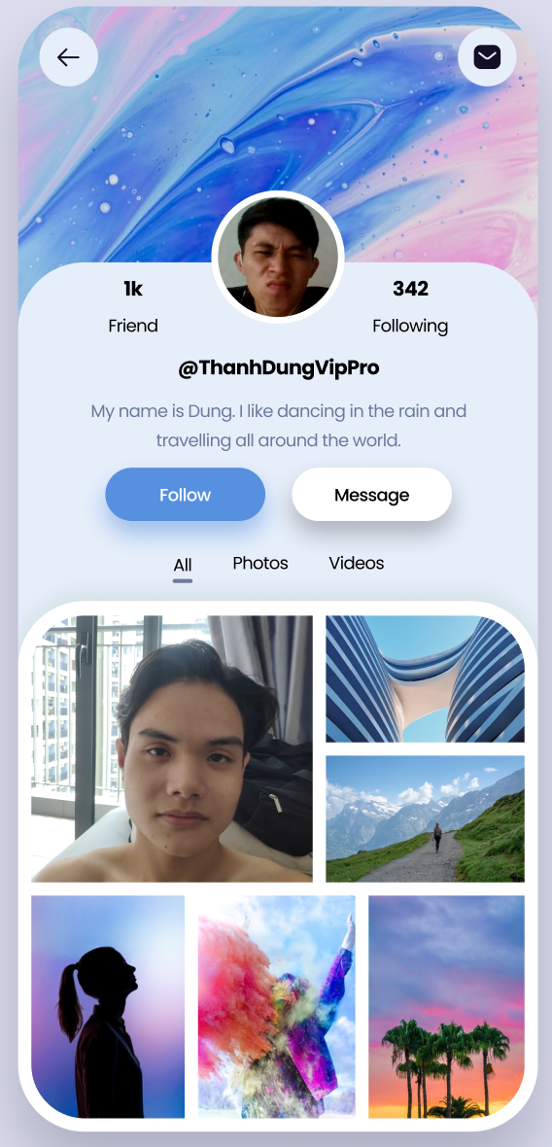 7. Giao diện

Posts and Telecommunications Institute of Technology |  |  |  | Thiết kế |  | Tài liệu phát triển |  |  |  | Tên hệ thống |  |  | Mạng xã hội |  |  | Người tạo | NT.Tường | Ngày tạo | 2023-03-10
 |  |  |  |  |  |  |  |  |  |  |  |  |  |  |  | Người cập nhật |  | Ngày cập nhật
 |  |  |  |  |  |  |  |  |  | Màn hình (ID) |  |  | Profile |  | Màn hình (Tên) | Profile

 | 8. Danh sách hạng mục

 |  | [Vùng hiển thị cố định]
 |  | № | Tên hạng mục |  | Control |  |  | Nội dung hiển thị |  |  |  |  |  |  | Ý nghĩa
 |  | 1 | UserName |  | TextView |  |  | UserName |  |  |  |  |  |  | Mô tả UserName
 |  | 2 | Avatar |  | Img |  |  | Avatar |  |  |  |  |  |  | Hiện thị ảnh đại diện người dùng.
 |  | 3 | Friend |  | TextView |  |  | Friend |  |  |  |  |  |  | Hiển thị số lượng bạn bè.
 |  | 4 | Chỉ mình tôi |  | Select |  |  | Chỉ mình tôi |  |  |  |  |  |  | Mô tả trạng thái bài đăng.
 |  | 5 | Following |  | TextView |  |  | Following |  |  |  |  |  |  | Hiển thị số lượng người theo dõi
 |  | 6 | Description |  | TextView |  |  | Mô tả |  |  |  |  |  |  | Hiện thị mô tả người dùng.
 |  | 7 | Image |  | TextView |  |  | All |  |  |  |  |  |  | Hiện thị tất cả các ảnh và video người dùng đã đăng tải.
 |  | 8 | Image |  | TextView |  |  | Photos |  |  |  |  |  |  | Hiện thị tất cả các ảnh người dùng đã đăng tải.
 |  | 9 | Video |  | TextView |  |  | Video |  |  |  |  |  |  | Hiện thị danh sách các video người dùng đăng tải
 |  | [Vùng nhập]
 |  | № | Tên hạng mục | Loại dữ liệu | Độ dài |  | Bắt buộc |  | I/O | Control |  | Format |  | Ghi chú

 |  | [Vùng nút]
 |  | № | Tên hạng mục |  | Control |  |  |  |  |  | Ghi chú
 |  | 1 | Back |  | Button |  |  |  |  |  | Hiện thị nút quay lại
 |  | 8 | Follow |  | Button |  |  |  |  |  | Hiện thị nút theo dõi.
 |  | 9 | Message |  | Button |  |  |  |  |  | Hiện thị nút chuyển sang trang nhắn tin.

Posts and Telecommunications Institute of Technology |  |  |  | Thiết kế |  | Tài liệu phát triển |  |  |  | Tên hệ thống |  |  | Mạng xã hội |  |  | Người tạo | NT.Tường | Ngày tạo | 2023-03-10
 |  |  |  |  |  |  |  |  |  |  |  |  |  |  |  | Người cập nhật |  | Ngày cập nhật
 |  |  |  |  |  |  |  |  |  | Màn hình (ID) |  |  | Profile |  | Màn hình (Tên) | Profile

 | 9. Khái quát chức năng
 |  | (1) Hiển thị ban đầu
 |  |  | 1. Hiển thị màn hình ở trạng thái ban đầu

 |  | (2) Thẽo dõi
 |  |  | 1. Nhấn vào button "Follow" để theo dõi người dùng.
 |  |  | Button 'Follow' sẽ tự chuyển thành 'Following'.

 |  | (3) Chuyển trang nhắn tin
 |  |  | 1. Nhấn vào button "Message" để chuyển trang.

 |  |  | Sau khi nhấn sẽ chuyển sang trang nhắn tin.

 |  | (4) Xem danh sách bạn bè và follow
 |  |  | 1. Nhấn vào TextView 1K friend để hiển thị danh sách bạn bè.
 |  |  | 2. Nhấn vào TextView 342 follow để hiển thị danh sách người dùng theo dõi.

Posts and Telecommunications Institute of Technology |  |  |  | Thiết kế |  | Tài liệu phát triển |  |  |  | Tên hệ thống |  |  | Mạng xã hội |  |  | Người tạo | NT.Tường | Ngày tạo | 2023-03-10
 |  |  |  |  |  |  |  |  |  |  |  |  |  |  |  | Người cập nhật |  | Ngày cập nhật
 |  |  |  |  |  |  |  |  |  | Màn hình (ID) |  |  | Profile |  | Màn hình (Tên) | Profile

 | 10. Xử lý chi tiết

Khang
Posts and Telecommunications Institute of Technology |  |  |  | Thiết kế |  | Tài liệu phát triển |  |  |  | Tên hệ thống |  |  | Mạng xã hội |  |  | Người tạo | N.M.Khang | Ngày tạo | 2023-03-10
 |  |  |  |  |  |  |  |  |  |  |  |  |  |  |  | Người cập nhật |  | Ngày cập nhật
 |  |  |  |  |  |  |  |  |  | Màn hình (ID) |  |  | Watch story |  | Màn hình (Tên) | Watch story
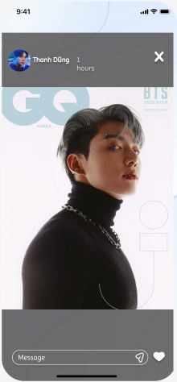 7. Giao diện

Posts and Telecommunications Institute of Technology |  |  |  | Thiết kế |  | Tài liệu phát triển |  |  |  | Tên hệ thống |  |  | Mạng xã hội |  |  | Người tạo | N.M.Khang | Ngày tạo | 2023-03-10
 |  |  |  |  |  |  |  |  |  |  |  |  |  |  |  | Người cập nhật |  | Ngày cập nhật
 |  |  |  |  |  |  |  |  |  | Màn hình (ID) |  |  | Watch story |  | Màn hình (Tên) | Watch story

 | 8. Danh sách hạng mục

 |  | [Vùng hiển thị cố định]
 |  | № | Tên hạng mục |  | Control |  |  | Nội dung hiển thị |  |  |  |  |  |  | Ý nghĩa
 |  | 1 | Name |  | TextView |  |  | Thanh Dũng |  |  |  |  |  |  | Mô tả họ tên người dùng.
 |  | 2 | Avatar |  | Img |  |  | Avatar |  |  |  |  |  |  | Hiện thị ảnh đại diện người dùng.
 |  | 3 | Img/Video |  | img/video |  |  | Img/Video |  |  |  |  |  |  | Hiển thị ảnh hoặc video người dùng đăng tải story.

 |  | [Vùng nhập]
 |  | № | Tên hạng mục | Loại dữ liệu | Độ dài |  | Bắt buộc |  | I/O | Control |  | Format |  | Ghi chú
 |  | 1 | Rep story | Chuỗi chữ |  |  |  |  | In | EditText

 |  | [Vùng nút]
 |  | № | Tên hạng mục |  | Control |  |  |  |  |  | Ghi chú
 |  | 1 | Tắt story |  | Button |  |  |  |  |  | Hiện thị nút X để tắt story đăng xem.
 |  | 8 | Send |  | Button |  |  |  |  |  | Gửi tin nhắn.
 |  | 9 | Reaction |  | Button |  |  |  |  |  | Hiện thị Tim để bày bỏ reaction.

Posts and Telecommunications Institute of Technology |  |  |  | Thiết kế |  | Tài liệu phát triển |  |  |  | Tên hệ thống |  |  | Mạng xã hội |  |  | Người tạo | N.M.Khang | Ngày tạo | 2023-03-10
 |  |  |  |  |  |  |  |  |  |  |  |  |  |  |  | Người cập nhật |  | Ngày cập nhật
 |  |  |  |  |  |  |  |  |  | Màn hình (ID) |  |  | Watch story |  | Màn hình (Tên) | Watch story

 | 9. Khái quát chức năng
 |  | (1) Hiển thị ban đầu
 |  |  | 1. Hiển thị màn hình ở trạng thái ban đầu

 |  | (2) Rep story
 |  |  | 1. Nhấn vào EditText 'Message' để nhập nội dung cần trả lời.
 |  |  | 2. Nhấn nút send để gửi tin nhắn.

 |  | (3) Bày to reaction
 |  |  | 1. Nhấn vào nút tim để bày tỏ reaction.

 |  |  | Sau khi nhấn sẽ đổi màu trái tim.

 |  | (4) Tắt xem story
 |  |  | 1. Nhấn button X để tắt trang xem story.

 |  | (5) Chuyển sang story khác.
 |  |  | 1. Lướt sang trái để xem story khác.

Posts and Telecommunications Institute of Technology |  |  |  | Thiết kế |  | Tài liệu phát triển |  |  |  | Tên hệ thống |  |  | Mạng xã hội |  |  | Người tạo | N.M.Khang | Ngày tạo | 2023-03-10
 |  |  |  |  |  |  |  |  |  |  |  |  |  |  |  | Người cập nhật |  | Ngày cập nhật
 |  |  |  |  |  |  |  |  |  | Màn hình (ID) |  |  | Watch story |  | Màn hình (Tên) | Watch story

 | 10. Xử lý chi tiết

